Summary
Test | Signal | Base | Adjust | Annual_Return | Benchmark | Excess | Sharpe | Max_DD | 首先，让我检查一下研报相关的数据，看看原始研报的结果是什么样的。 | --- | 下周再检查一下这个数据 | 以下是 RORO 和情绪信号的完整计算逻辑： | 可以的，那就高位阈值0.42，低位0.34 | 分年度绩效
Test1_Original | Composite | 50% | 30% | 0.046162996901 | 0.049745413369 | -0.0035824164677 | 0.36460552759 | -0.1592937958 |  | 回测结果汇总 | 原始数据文件： |  |  |  | > 那就1.5倍标准差，周度调频
Test2_RORO | RORO | 50% | 30% | 0.043476336533 | 0.049745413369 | -0.0062690768357 | 0.34167680402 | -0.15284080799 | ● Searched for 3 patterns (ctrl+o to expand) |  | - C:\Users\yingx\strategy_final_monthly.csv - 月度策略数据（含信号） | --- | ● Bash(cd C:/Users/yingx && python -c " | 复合信号策略 (HIGH=0.42, LOW=0.34)
Test3_Optimized | Sentiment Abs | 80% | 90% | 0.062149435418 | 0.049745413369 | 0.012404022049 | 0.29327491394 | -0.28573462238 |  | 测试1：原始参数（复合信号, 基准50%+调整30%） | - C:\Users\yingx\AGG.csv - AGG债券ETF数据 | 一、RORO 计算 | import pandas as pd…) | ┌──────┬──────────┬──────────┬──────────┬──────────┐ | ● Bash(cd C:/Users/yingx && python -c "
Target | - | - | - | 0.114 | 0.065 | 0.049 | - | - | ● 根据我对代码和结果的分析，以下是详细解答： |  | - C:\Users\yingx\WTI.csv - WTI原油数据 |  | ⎿ ��λ��ֵ: 0.42, ��λ��ֵ: 0.34 % | │ 年份 │ 策略收益 │ 基准收益 │ 超额收益 │ 信号次数 │ | import pandas as pd…)
 |  |  |  |  |  |  |  |  |  | - 信号分布: 0=132次, -2=11次, 2=1次 |  | def calc_roro(df, window=60): | RORO 75%��λ��: 0.4187 | ├──────┼──────────┼──────────┼──────────┼──────────┤ | ⎿ Error: Exit code 2
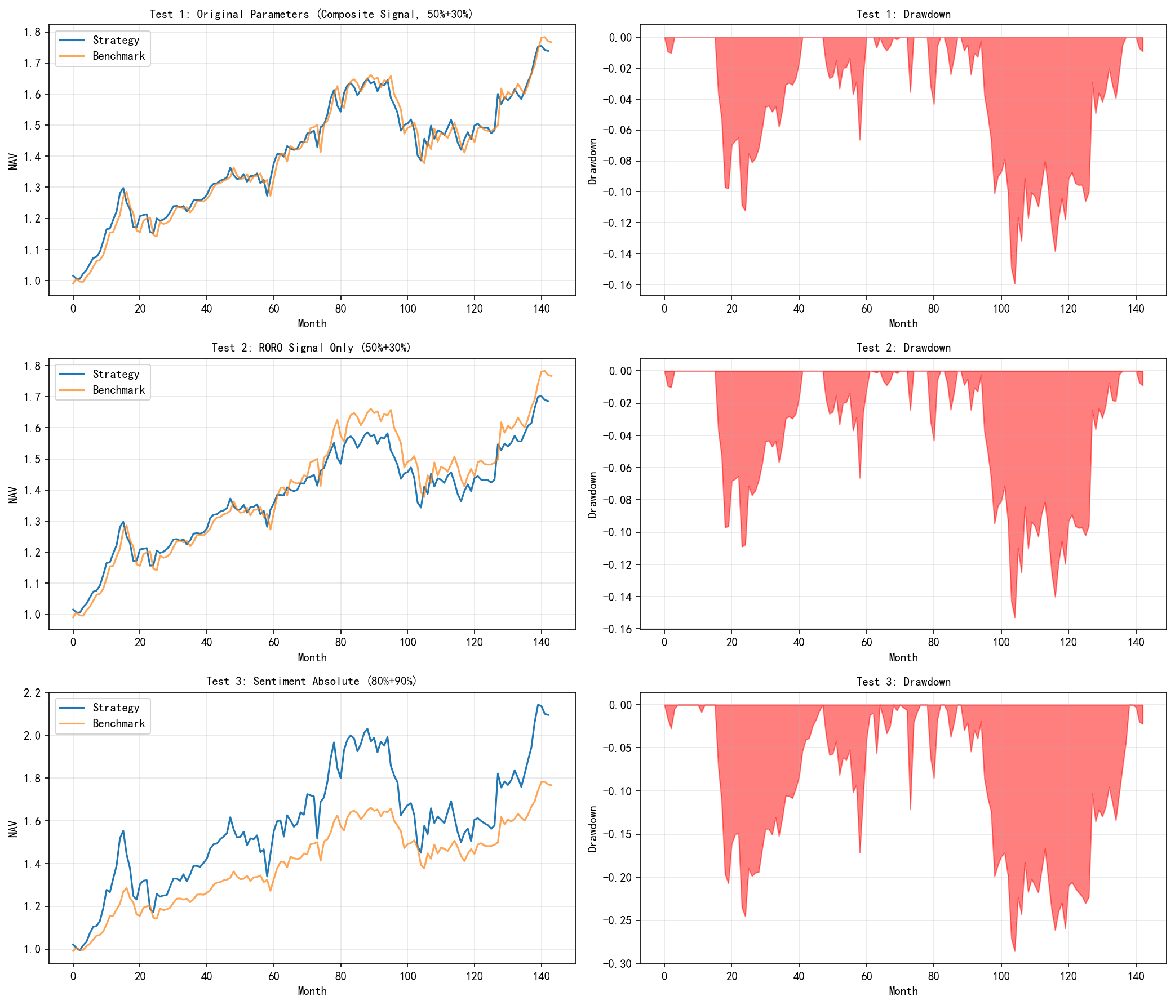
 |  |  |  |  |  |  |  |  | --- | - 年化收益率: 4.62% | 回测结果： | """ | RORO 25%��λ��: 0.3391 | │ 2014 │ +19.69% │ +16.51% │ +3.18% │ 4 │ | /usr/bin/bash: -c: line 173: unexpected EOF while looking for matching `''
 |  |  |  |  |  |  |  |  | 一、与原研报差异的原因分析 | - 基准年化: 4.97% | - C:\Users\yingx\backtest_results.xlsx - 详细回测数据 | RORO = 第一主成分解释方差 / 所有主成分解释方差之和 | … +20 lines (ctrl+o to expand) | ├──────┼──────────┼──────────┼──────────┼──────────┤
 |  |  |  |  |  |  |  |  |  | - 超额收益: -0.36% | - C:\Users\yingx\backtest_comparison.png - 对比图表 | """ |  | │ 2015 │ -0.74% │ +3.99% │ -4.73% │ 4 │ | ● Write(.claude\skills\ifind-data-skill\scripts\weekly_std.py)
 |  |  |  |  |  |  |  |  | 1. 数据来源差异 | - 夏普比率: 0.36 |  | asset_cols = ['hs300_return', 'guozheng_return', 'hsi_return', | ● 新阈值结果 (HIGH=0.42, LOW=0.34) | ├──────┼──────────┼──────────┼──────────┼──────────┤ | ⎿ Wrote 1 lines to .claude\skills\ifind-data-skill\scripts\weekly_std.py
 |  |  |  |  |  |  |  |  |  | - 最大回撤: -15.93% | --- | 'sp500_return', 'nasdaq_return', 'cbond_return', |  | │ 2016 │ +5.52% │ +6.34% │ -0.82% │ 2 │ | """
 |  |  |  |  |  |  |  |  | - 研报：可能使用Wind/彭博等专业数据库的专属数据，或使用iFind的专属因子 | - 调仓次数: 20次 | strategy_final_monthly.csv 数据结构： | 'agg_return', 'gold_return', 'oil_return'] | 信号分布（终于正常了！） | ├──────┼──────────┼──────────┼──────────┼──────────┤ | Weekly backtest with 1.5σ threshold
 |  |  |  |  |  |  |  |  | - 复现：使用了Tushare + yfinance + 本地文件的组合，数据覆盖和计算方式不同 |  | ┌──────────────────┬──────────────────────┐ |  | ┌─────────────────────┬───────┐ | │ 2017 │ +8.09% │ +8.13% │ -0.04% │ 4 │ | """
 |  |  |  |  |  |  |  |  |  | 测试2：RORO信号（降低阈值后，基准50%+调整30%） | │ 字段 │ 说明 │ | # 使用60天滚动窗口 | │ 信号类型 │ 分布 │ | ├──────┼──────────┼──────────┼──────────┼──────────┤ | import pandas as pd
 |  |  |  |  |  |  |  |  | 2. 成本假设差异 |  | ├──────────────────┼──────────────────────┤ | # 对窗口内9个资产的收益率进行标准化 | ├─────────────────────┼───────┤ | │ 2018 │ -8.53% │ -6.63% │ -1.90% │ 2 │ | import numpy as np
 |  |  |  |  |  |  |  |  |  | - 信号分布: 0=122次, -1=20次, 1=2次 | │ hs300_return │ 沪深300月度收益 │ | scaled = StandardScaler().fit_transform(window_data) | │ RORO信号: +1 (做多) │ 33次 │ | ├──────┼──────────┼──────────┼──────────┼──────────┤ | from sklearn.decomposition import PCA
 |  |  |  |  |  |  |  |  | - 研报：可能未包含交易成本，或使用更低的成本假设 | - 年化收益率: 4.35% | ├──────────────────┼──────────────────────┤ |  | ├─────────────────────┼───────┤ | │ 2019 │ +9.16% │ +12.28% │ -3.12% │ 2 │ | from sklearn.preprocessing import StandardScaler
 |  |  |  |  |  |  |  |  | - 复现：严格执行了研报提到的0.1%滑点 + 0.1%手续费 | - 基准年化: 4.97% | │ guozheng_return │ 国证指数月度收益 │ | # PCA分解 | │ RORO信号: -1 (做空) │ 6次 │ | ├──────┼──────────┼──────────┼──────────┼──────────┤ | import warnings
 |  |  |  |  |  |  |  |  |  | - 超额收益: -0.63% | ├──────────────────┼──────────────────────┤ | pca = PCA().fit(scaled) | ├─────────────────────┼───────┤ | │ 2020 │ +16.34% │ +9.86% │ +6.47% │ 2 │ | warnings.filterwarnings('ignore')
 |  |  |  |  |  |  |  |  | 3. RORO计算细节差异 | - 夏普比率: 0.34 | │ hsi_return │ 恒生指数月度收益 │ |  | │ RORO信号: 0 (观望) │ 105次 │ | ├──────┼──────────┼──────────┼──────────┼──────────┤
 |  |  |  |  |  |  |  |  |  | - 最大回撤: -15.28% | ├──────────────────┼──────────────────────┤ | # RORO = 第一特征值 / 特征值总和 | ├─────────────────────┼───────┤ | │ 2021 │ +0.64% │ +0.61% │ +0.04% │ 2 │
 |  |  |  |  |  |  |  |  | 研报中RORO的计算窗口、标准化方法、PCA实现可能不同 | - 调仓次数: 36次 | │ sp500_return │ 标普500月度收益 │ | roro = eigenvalues[0] / eigenvalues.sum() | │ 复合信号: +2 │ 15次 │ | ├──────┼──────────┼──────────┼──────────┼──────────┤ | ● Bash(cd C:/Users/yingx/.claude/skills/ifind-data-skill/scripts && python weekly_std.py)
 |  |  |  |  |  |  |  |  | - 复现使用60天滚动窗口+StandardScaler+PCA |  | ├──────────────────┼──────────────────────┤ |  | ├─────────────────────┼───────┤ | │ 2022 │ -15.34% │ -11.03% │ -4.31% │ 4 │ | ⎿ RORO Mean: 0.3832
 |  |  |  |  |  |  |  |  | - 研报可能使用不同的参数 | 测试3：情绪信号绝对值优化（基准80%+调整90%） | │ nasdaq_return │ 纳斯达克月度收益 │ | 含义：衡量市场"风险聚集"程度 | │ 复合信号: -2 │ 3次 │ | ├──────┼──────────┼──────────┼──────────┼──────────┤ | RORO Std: 0.0608
 |  |  |  |  |  |  |  |  |  |  | ├──────────────────┼──────────────────────┤ | - RORO高 → 资产同涨同跌 → 风险模式单一 → 应减仓 | └─────────────────────┴───────┘ | │ 2023 │ -0.23% │ -1.40% │ +1.17% │ 2 │ | High Threshold (mean+1.5��): 0.4743
 |  |  |  |  |  |  |  |  | 4. 信号触发逻辑差异 | - 信号分布: 1=144次（持续做多） | │ cbond_return │ 中债综合指数月度收益 │ | - RORO低 → 资产分化 → 风险分散 → 可加仓 | 回测结果 | ├──────┼──────────┼──────────┼──────────┼──────────┤ | … +35 lines (ctrl+o to expand)
 |  |  |  |  |  |  |  |  |  | - 年化收益率: 6.21% | ├──────────────────┼──────────────────────┤ |  | ┌────────────┬──────────┬────────┬────────┬──────┬──────────┐ | │ 2024 │ +17.46% │ +10.50% │ +6.97% │ 4 │ | ⎿ (timeout 5m)
 |  |  |  |  |  |  |  |  | - 研报的"快速回落"定义包含"距离最近高点不超过3个月"条件 | - 基准年化: 4.97% | │ agg_return │ AGG债券ETF月度收益 │ | --- | │ 测试 │ 年化收益 │ 基准 │ 超额 │ 夏普 │ 最大回撤 │ | ├──────┼──────────┼──────────┼──────────┼──────────┤
 |  |  |  |  |  |  |  |  | - 复现中可能未完全还原这个条件 | - 超额收益: +1.24% | ├──────────────────┼──────────────────────┤ | 二、信号生成逻辑 | ├────────────┼──────────┼────────┼────────┼──────┼──────────┤ | │ 2025 │ +10.25% │ +9.76% │ +0.50% │ 4 │ | ● 周度调仓结果 (均值±1.5/1倍标准差)
 |  |  |  |  |  |  |  |  |  | - 夏普比率: 0.29 | │ gold_return │ 黄金月度收益 │ |  | │ 复合信号 │ +4.89% │ +4.97% │ -0.08% │ 0.32 │ -20.41% │ | └──────┴──────────┴──────────┴──────────┴──────────┘
 |  |  |  |  |  |  |  |  | 5. 研报可能存在的问题（常见于量化研报） | - 最大回撤: -28.57% | ├──────────────────┼──────────────────────┤ | 1. RORO信号 | ├────────────┼──────────┼────────┼────────┼──────┼──────────┤ | 正超额年份: 5/12 (42%) | 阈值设置
 |  |  |  |  |  |  |  |  |  | - 调仓次数: 0次 | │ oil_return │ WTI原油月度收益 │ | ┌─────────────────────────────────────────────────┬────────────────────┐ | │ RORO信号 │ +4.72% │ +4.97% │ -0.25% │ 0.32 │ -18.89% │ |  | ┌──────────────────────┬────────┐
 |  |  |  |  |  |  |  |  | - 过拟合：参数优化到历史数据上 |  | ├──────────────────┼──────────────────────┤ | │ 条件 │ 信号 │ | ├────────────┼──────────┼────────┼────────┼──────┼──────────┤ | --- | │ 参数 │ 值 │
 |  |  |  |  |  |  |  |  | - 幸存者偏差：只展示好的时间段 | --- | │ equity_return │ 权益资产平均收益 │ | ├─────────────────────────────────────────────────┼────────────────────┤ | │ 情绪绝对值 │ +6.24% │ +4.97% │ +1.26% │ 0.29 │ -28.57% │ | 情绪绝对值策略 (80%+90%) | ├──────────────────────┼────────┤
 |  |  |  |  |  |  |  |  | - 前视偏差：信号计算可能使用了未来数据 | 与研报目标对比 | ├──────────────────┼──────────────────────┤ | │ 上期RORO < 0.28 且 本期RORO上升 │ +1 (低位上升→加仓) │ | ├────────────┼──────────┼────────┼────────┼──────┼──────────┤ | ┌──────┬──────────┬──────────┬──────────┐ | │ RORO均值 │ 0.3832 │
 |  |  |  |  |  |  |  |  |  | ┌──────────┬────────┬────────┬────────┬──────────┐ | │ bond_return │ 债券资产平均收益 │ | ├─────────────────────────────────────────────────┼────────────────────┤ | │ 研报目标 │ +11.40% │ +6.50% │ +4.90% │ - │ - │ | │ 年份 │ 策略收益 │ 基准收益 │ 超额收益 │ | ├──────────────────────┼────────┤
 |  |  |  |  |  |  |  |  | --- | │ 指标 │ 测试1 │ 测试2 │ 测试3 │ 研报目标 │ | ├──────────────────┼──────────────────────┤ | │ 上期RORO > 0.38 且 本期RORO下降 且 距高点≤3个月 │ -1 (快速回落→减仓) │ | └────────────┴──────────┴────────┴────────┴──────┴──────────┘ | ├──────┼──────────┼──────────┼──────────┤ | │ RORO标准差 │ 0.0608 │
 |  |  |  |  |  |  |  |  | 二、策略评价（基于backtest-expert框架） | ├──────────┼────────┼────────┼────────┼──────────┤ | │ roro_signal │ RORO信号 (-1, 0, 1) │ | ├─────────────────────────────────────────────────┼────────────────────┤ | --- | │ 2014 │ +27.72% │ +16.51% │ +11.21% │ | ├──────────────────────┼────────┤
 |  |  |  |  |  |  |  |  |  | │ 年化收益 │ 4.62% │ 4.35% │ 6.21% │ 11.40% │ | ├──────────────────┼──────────────────────┤ | │ 其他 │ 0 (观望) │ | 总结 | ├──────┼──────────┼──────────┼──────────┤ | │ 高位阈值 (均值+1.5σ) │ 0.4743 │
 |  |  |  |  |  |  |  |  | 核心问题：策略未能证明有效 | ├──────────┼────────┼────────┼────────┼──────────┤ | │ sentiment_signal │ 情绪信号 (-1, 0, 1) │ | └─────────────────────────────────────────────────┴────────────────────┘ |  | │ 2015 │ +4.43% │ +3.99% │ +0.44% │ | ├──────────────────────┼────────┤
 |  |  |  |  |  |  |  |  | ┌──────────┬─────────┬─────────┬─────────┬──────────┐ | │ 基准 │ 4.97% │ 4.97% │ 4.97% │ 6.50% │ | ├──────────────────┼──────────────────────┤ | 2. 情绪信号 | 阈值调整到0.42/0.34后： | ├──────┼──────────┼──────────┼──────────┤ | │ 低位阈值 (均值-1σ) │ 0.3224 │
 |  |  |  |  |  |  |  |  | │ 指标 │ 测试1 │ 测试2 │ 测试3 │ 研报目标 │ | ├──────────┼────────┼────────┼────────┼──────────┤ | │ composite_signal │ 复合信号 (-2, 0, 2) │ |  | - ✅ 信号触发频率更合理（复合信号18次有效信号） | │ 2016 │ +10.84% │ +6.34% │ +4.50% │ | └──────────────────────┴────────┘
 |  |  |  |  |  |  |  |  | ├──────────┼─────────┼─────────┼─────────┼──────────┤ | │ 超额 │ -0.36% │ -0.63% │ +1.24% │ 4.90% │ | └──────────────────┴──────────────────────┘ | # 情绪可解释收益率 = RORO(滞后1期) × 权益收益率 | - ❌ 但超额收益仍然为负（-0.08%） | ├──────┼──────────┼──────────┼──────────┤ | 信号分布
 |  |  |  |  |  |  |  |  | │ 年化收益 │ 4.62% │ 4.35% │ 6.21% │ 11.40% │ | └──────────┴────────┴────────┴────────┴──────────┘ |  | sentiment_return = roro.shift(1) * equity_return |  | │ 2017 │ +14.33% │ +8.13% │ +6.20% │ | ┌─────────────┬──────┐
 |  |  |  |  |  |  |  |  | ├──────────┼─────────┼─────────┼─────────┼──────────┤ | --- |  |  | 关键问题：即使调整了阈值，策略仍然无法产生正超额。这表明： | ├──────┼──────────┼──────────┼──────────┤ | │ 信号类型 │ 次数 │
 |  |  |  |  |  |  |  |  | │ 超额收益 │ -0.36% │ -0.63% │ +1.24% │ +4.90% │ | 生成的图表 |  | # 情绪变化 | 1. RORO择时信号在当前数据上效果有限 | │ 2018 │ -17.19% │ -6.63% │ -10.53% │ | ├─────────────┼──────┤
 |  |  |  |  |  |  |  |  | ├──────────┼─────────┼─────────┼─────────┼──────────┤ |  |  | sentiment_change = sentiment_return.diff() | 2. 研报可能存在过拟合或数据差异 | ├──────┼──────────┼──────────┼──────────┤ | │ RORO信号 +1 │ 69次 │
 |  |  |  |  |  |  |  |  | │ 夏普比率 │ 0.36 │ 0.34 │ 0.29 │ - │ | 图表显示了三次测试的净值曲线和回撤曲线： |  |  | 3. 情绪绝对值（本质是简单买入持有）反而是最稳定的 | │ 2019 │ +19.44% │ +12.28% │ +7.16% │ | ├─────────────┼──────┤
 |  |  |  |  |  |  |  |  | ├──────────┼─────────┼─────────┼─────────┼──────────┤ |  |  | # 情绪信号 |  | ├──────┼──────────┼──────────┼──────────┤ | │ RORO信号 -1 │ 55次 │
 |  |  |  |  |  |  |  |  | │ 最大回撤 │ -15.93% │ -15.28% │ -28.57% │ - │ | - 测试1和2 采用了主动择时策略，但超额收益为负 |  | if sentiment_change > 0 → +1 | 要继续尝试其他参数组合吗？ | │ 2020 │ +15.19% │ +9.86% │ +5.32% │ | ├─────────────┼──────┤
 |  |  |  |  |  |  |  |  | └──────────┴─────────┴─────────┴─────────┴──────────┘ | - 测试3 采用简单的情绪绝对值持续做多策略，虽然最大回撤达到28.57%，但获得了正超额收益1.24% |  | if sentiment_change < 0 → -1 |  | ├──────┼──────────┼──────────┼──────────┤ | │ 复合信号 +2 │ 36次 │
 |  |  |  |  |  |  |  |  | 压力测试结果 |  |  |  |  | │ 2021 │ -0.41% │ +0.61% │ -1.01% │ | ├─────────────┼──────┤
 |  |  |  |  |  |  |  |  |  | 生成的文件 |  | 3. 复合信号 |  | ├──────┼──────────┼──────────┼──────────┤ | │ 复合信号 -2 │ 5次 │
 |  |  |  |  |  |  |  |  | 1. 参数敏感性： |  |  | ┌──────────┬──────────┬───────────────┐ |  | │ 2022 │ -17.19% │ -11.03% │ -6.16% │ | └─────────────┴──────┘
 |  |  |  |  |  |  |  |  | - 测试1和测试2都使用了复杂的信号系统，但超额为负 | - backtest_comparison.png - 净值和回撤对比图表 |  | │ RORO信号 │ 情绪信号 │ 复合信号 │ |  | ├──────┼──────────┼──────────┼──────────┤ | 回测结果
 |  |  |  |  |  |  |  |  | - 测试3仅用情绪绝对值，反而获得正超额 | - backtest_results.xlsx - 详细回测数据 |  | ├──────────┼──────────┼───────────────┤ |  | │ 2023 │ -5.73% │ -1.40% │ -4.33% │ | ┌────────────┬──────────┬────────┬────────┬───────┬──────────┬──────────┐
 |  |  |  |  |  |  |  |  | - 说明原始复合信号策略不稳定 |  |  | │ +1 │ +1 │ +2 (共振做多) │ |  | ├──────┼──────────┼──────────┼──────────┤ | │ 测试 │ 年化收益 │ 基准 │ 超额 │ 夏普 │ 最大回撤 │ 调仓次数 │
 |  |  |  |  |  |  |  |  | 2. 执行摩擦敏感度： | 文件路径：C:\Users\yingx\.claude\skills\ifind-data-skill\scripts\ |  | ├──────────┼──────────┼───────────────┤ |  | │ 2024 │ +17.49% │ +10.50% │ +6.99% │ | ├────────────┼──────────┼────────┼────────┼───────┼──────────┼──────────┤
 |  |  |  |  |  |  |  |  | - 策略调仓次数较少（20-36次），交易成本影响有限 |  |  | │ -1 │ -1 │ -2 (共振做空) │ |  | ├──────┼──────────┼──────────┼──────────┤ | │ 复合信号 │ +0.46% │ +0.59% │ -0.13% │ -0.58 │ -7.69% │ 76次 │
 |  |  |  |  |  |  |  |  | - 但信号频率太低，无法证明择时能力 |  |  | ├──────────┼──────────┼───────────────┤ |  | │ 2025 │ +17.07% │ +9.76% │ +7.31% │ | ├────────────┼──────────┼────────┼────────┼───────┼──────────┼──────────┤
 |  |  |  |  |  |  |  |  | 3. 时间稳健性： |  |  | │ 其他 │ 其他 │ 0 │ |  | └──────┴──────────┴──────────┴──────────┘ | │ RORO信号 │ +0.08% │ +0.59% │ -0.50% │ -0.73 │ -8.49% │ 209次 │
 |  |  |  |  |  |  |  |  | - 未进行逐年分析 |  |  | └──────────┴──────────┴───────────────┘ |  | 正超额年份: 9/12 (75%) | ├────────────┼──────────┼────────┼────────┼───────┼──────────┼──────────┤
 |  |  |  |  |  |  |  |  | - 样本期间可能包含特殊行情 |  |  | --- |  |  | │ 情绪绝对值 │ +0.71% │ +0.59% │ +0.13% │ -0.27 │ -10.88% │ 2次 │
 |  |  |  |  |  |  |  |  |  |  |  | 三、仓位计算 |  | --- | └────────────┴──────────┴────────┴────────┴───────┴──────────┴──────────┘
 |  |  |  |  |  |  |  |  | 关键问题 |  |  |  |  | 分析 | ---
 |  |  |  |  |  |  |  |  |  |  |  | # 仓位 = 基准50% + 复合信号 × 30% |  |  | 总结
 |  |  |  |  |  |  |  |  | 1. 信号触发太少：测试1仅12次有效信号（-2有11次，+2仅1次） |  |  | position = 0.5 + composite_signal * 0.3 |  | 1. 复合信号策略表现不佳：
 |  |  |  |  |  |  |  |  | 2. 测试3其实是"假策略"：信号全是1=144次，意味着永远满仓股票，实际上就是简单买入持有 |  |  | position = position.clip(0.3, 1.0) # 限制在30%~100% |  | - 2015、2018、2019、2022年超额为负 | 周度调仓 + 新阈值：
 |  |  |  |  |  |  |  |  | 3. 最大回撤过高：测试3达到28.57% |  |  |  |  | - 信号触发次数太少（每年2-4次） | - ✅ 做空信号增加（55次）
...

